Накладная-№3
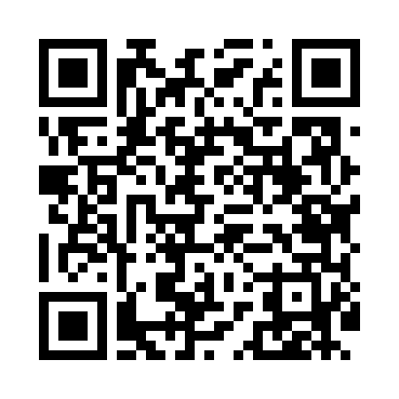
Номер товарно-транспортной накладной: |  |  | Торговый представитель: Karimov Amirjon
Поставщик: Toshkent falcon fly 2 |  |  | Телефон торгового представителя: +
Дата отгрузки: 02.11.2025 |  |  | Контрагент: """" Klient
Дата консигнации: |  |  | Адрес:
Доставщик: |  |  | Телефон:
Телефон доставщика:
Время заказа: 02.11.2025 16:03:00
№ | Штрих-код | Название товаров (работ,услуг) | Количество | Количество в кейсе | Цена | Сумма
 |  |  | 11 |  |  | 320000
1 | 6805019698828 | Коврик в прихожую перфорированный, 90×150 см, DB-98-82 | 1 | 1 шт. | 220,000 | 220,000
2 | 6920250503011 | Маленькая ложка DB-92-42 | 10 | 10 шт. | 10,000 | 100,000
Итого: 320000

